Folha de Rosto
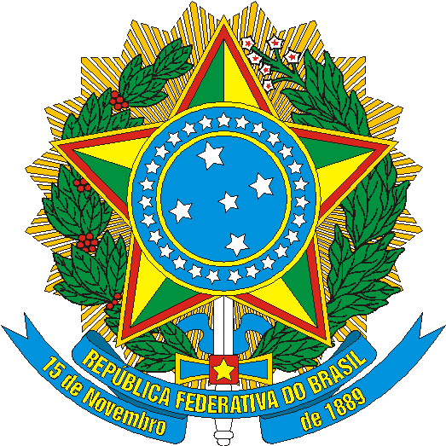 | MINISTÉRIO DO TURISMO | SECRETARIA EXECUTIVA | DIRETORIA DE ESTUDOS ECONÔMICOS E PESQUISAS

Estudo da Demanda Turística Internacional
Fichas Sínteses - Agregado do período
2012 a 2016

Brasília - DF
Dezembro / 2017

